Ταχύτητα εκροής
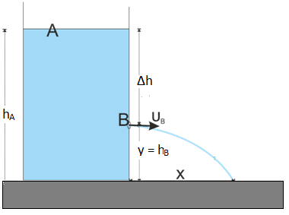
 | Υπολογισμός ταχύτητας εκροής υγρού από ανοικτό δοχείο
Θεωρητική τιμή Ταχύτητας εκροής από Bernouli

Πειραματική τιμή Ταχύτητας εκροής

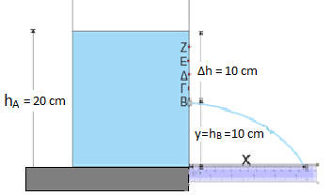
ΥΠΟΛΟΓΙΣΜΟΙ:
h στάθμης νερού (cm) |  | hΑΖΕΔΓΒ | 20 | 18 | 16 | 14 | 12
Y εκροής νερού (cm) |  | hB | 10 | 10 | 10 | 10 | 10
υΒ Ταχύτητα εκροής από Bernouli (cm/s) |  |  | 14.01 | 12.53 | 10.85 | 8.86 | 6.26
Χ εκροής νερού (cm) |  |  | 15.8 | 13.5 | 11.4 | 9 | 5
υΒ Ταχύτητα εκροής από Πείραμα (cm/s) |  |  | 11.07 | 9.45 | 7.98 | 6.30 | 3.50
% Σχετικό σφάλμα |  |  | 21.00 | 24.53 | 26.41 | 28.85 | 44.10

